Sayfa1
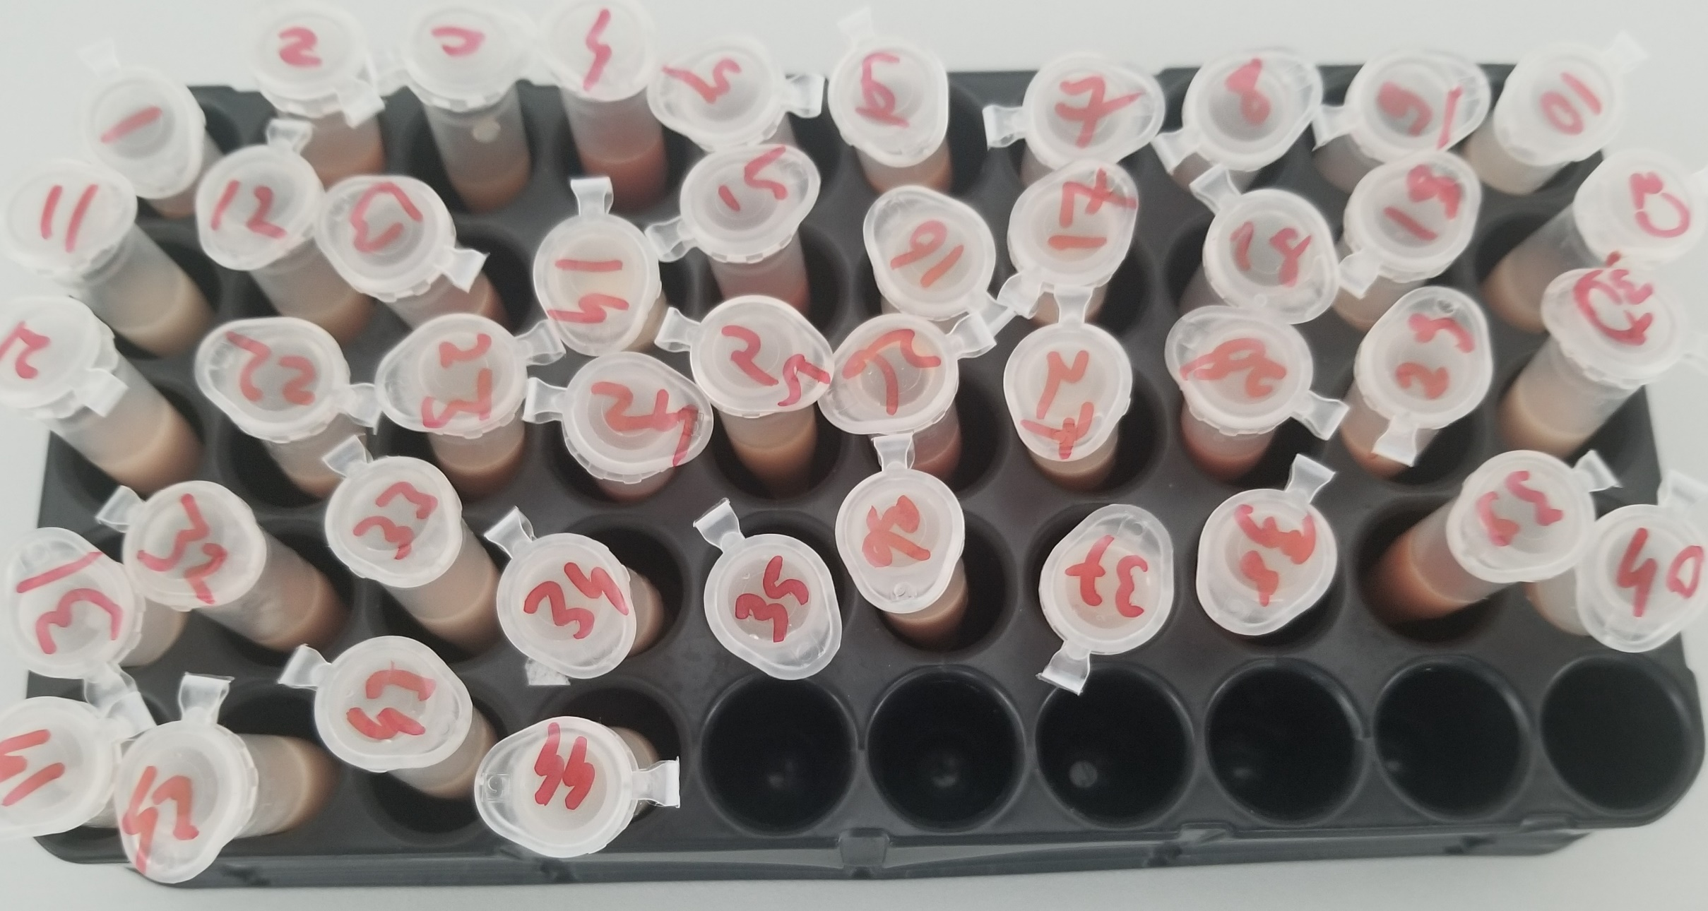
Numune Adı | TAS(mmol/L) | TOS (µmol/L) | OSI
İskemi-Böbrek-1 | 2.17 | 22.01 | 1.014
İskemi-Böbrek-2 | 1.37 | 23.92 | 1.746
İskemi-Böbrek-3 | 1.54 | 22.72 | 1.475
İskemi-Böbrek-4 | 2.34 | 29.38 | 1.256
İskemi-Böbrek-5 | 2.28 | 29.39 | 1.289
İskemi-Böbrek-6 | 1.99 | 27.93 | 1.404
İskemi-Kas-1 | 1.31 | 18.11 | 1.382 | Bu çalışmada "Relassay" marka kitler kullanılmıştır.
İskemi-Kas-2 | 1.7 | 24.95 | 1.468 | TAS Kat.No: RL0017
İskemi-Kas-3 | 2.28 | 24.62 | 1.080 | TOS Kat.Not: RL0024
İskemi-Kas-4 | 2.21 | 13.05 | 0.590 | Kullanılan cihaz: Mindray marka BS300 model tam otomatik biyokimya cihazı
İskemi-Kas-5 | 1.85 | 12.5 | 0.676
İskemi-Kas-6 | 1.55 | 18.32 | 1.182
NAL-Böbrek-1 | 2.14 | 28.8 | 1.346
NAL-Böbrek-2 | 2.22 | 28.87 | 1.300
NAL-Böbrek-3 | 2.58 | 30.58 | 1.185
NAL-Böbrek-4 | 2.21 | 23.51 | 1.064
NAL-Böbrek-5 | 2.14 | 30.81 | 1.440
NAL-Kas-1 | 2.02 | 29.65 | 1.468
NAL-Kas-2 | 1.68 | 18.66 | 1.111
NAL-Kas-3 | 1.79 | 18.98 | 1.060
NAL-Kas-4 | 1.31 | 17.4 | 1.328
NAL-Kas-5 | 1.91 | 18.97 | 0.993
NACA-Böbrek-1 | 1.93 | 24.09 | 1.248
NACA-Böbrek-2 | 2.43 | 31.2 | 1.284
NACA-Böbrek-3 | 1.8 | 24.92 | 1.384
NACA-Böbrek-4 | 1.92 | 33.84 | 1.763
NACA-Böbrek-5 | 1.84 | 27.4 | 1.489
NACA-Böbrek-6 | 1.98 | 34.23 | 1.729
NACA-Kas-1 | 1.54 | 23.14 | 1.503
NACA-Kas-2 | 1.89 | 16.42 | 0.869
NACA-Kas-3 | 1.81 | 16.47 | 0.910
NACA-Kas-4 | 1.9 | 23.38 | 1.231
NACA-Kas-5 | 1.84 | 17.2 | 0.935
NACA-Kas-6 | 1.72 | 18.74 | 1.090
Sham-Böbrek-1 | 1.87 | 27.59 | 1.475
Sham-Böbrek-2 | 2.07 | 26.51 | 1.281
Sham-Böbrek-3 | 2.11 | 28.85 | 1.367
Sham-Böbrek-4 | 2.33 | 27.6 | 1.185
Sham-Böbrek-5 | 2.44 | 30.64 | 1.256
Sham-Kas-1 | 2.31 | 19.85 | 0.859
Sham-Kas-2 | 1.79 | 17 | 0.950
Sham-Kas-3 | 1.72 | 15.5 | 0.901
Sham-Kas-4 | 1.76 | 17.89 | 1.016
Sham-Kas-5 | 2.12 | 17.46 | 0.824

Dokuların hazırlanması: 0.1gram doku alındı. 0.9ml workink solution içinde homojenize edildi. 5 devirde 2 dk santrifüj edildikten sonra üstteki tabaka supernatan serum olarak çalışıldı.
Working solution: 140 mmol KCI

